短信邮件请求频率限制优化
短信邮件请求频率限制优化 |  |  |  |  |  | 测试总数量 | 16
测试平台 |  |  |  | 测试日期 | 2026-03-30 | Pass | 16
系统&版本 |  |  |  | 最后更新 |  | Fail | 0
文档编写人 |  |  |  | 文档测试人 |  | N/A | 0
策划负责人 |  |  |  | 审阅人员
参考档
序号 | 平台 | 模块 | 功能点 | 前置条件 | 操作步骤 | 预期结果 | 测试结果 | 备注
1 | 账服 | 报表-短信及邮件请求频率记录 | 短信IP请求记录-页面加载 | 1. 已登录账服后台。 2. 系统中存在至少一条IP请求记录。 | 1. 进入【报表】->【短信及邮件请求频率记录】->【短信IP请求记录】页面。 2. 观察页面默认状态。 | 1. 页面正常加载，无报错。 2. “时间”筛选器默认选中当天日期。 3. “IP”筛选框默认为空。 4. 列表默认展示当天所有IP的请求记录数据。 | Pass

2 |  | 报表-短信及邮件请求频率记录 | 短信IP请求记录-时间筛选 | 1. 已登录账服后台。 2. 系统中存在多天（如3月24日、25日）的IP请求记录。 | 1. 进入【短信IP请求记录】页面。 2. 点击“前一天”或“后一天”按钮，切换日期。 3. 观察列表数据变化。 | 1. 时间只能按天切换，无法选择日期范围。 2. 切换日期后，列表数据刷新，仅显示所选日期的IP请求记录。 | Pass

3 |  | 报表-短信及邮件请求频率记录 | 短信IP请求记录-IP筛选 | 1. 已登录账服后台。 2. 系统中存在IP为“192.168.1.1”和“10.0.0.1”的记录。 | 1. 进入【短信IP请求记录】页面。 2. 在“IP”输入框中输入“192.168.1.1”。 3. 点击“搜索”按钮。 4. 清空输入框，再次点击“搜索”。 | 1. 搜索后，列表仅显示IP为“192.168.1.1”的记录。 2. 清空IP后搜索，列表恢复显示所选日期的所有IP记录。 | Pass

4 |  | 报表-短信及邮件请求频率记录 | 短信IP请求记录-列表字段验证 | 1. 已登录账服后台。 2. 系统中存在有重置记录和无重置记录的IP数据。 | 1. 进入【短信IP请求记录】页面。 2. 查看列表中任意一条记录的字段内容。 | 1. 列表正确显示“IP”、“已请求次数/次数上限”、“请求次数上限重置次数”、“重置时间”、“操作”字段。 | Pass

5 |  | 报表-短信及邮件请求频率记录 | 短信IP请求记录-请求次数上限重置 | 1. 已登录账服后台。 2. 选择一个当天有请求记录的IP。 | 1. 进入【短信IP请求记录】页面。 2. 找到目标IP，点击其操作栏的“请求次数上限重置”按钮。 3. 在弹出的确认框中点击确认。 4. 观察页面变化。 | 1. 点击后弹出确认提示。 2. 确认后，页面顶部弹出提示文本“重置成功”。 3. 该IP所在行的“请求次数上限重置次数”字段值增加1。 4. “重置时间”字段更新为当前操作时间。 | Pass

6 |  | 报表-短信及邮件请求频率记录 | 短信IP请求记录-打开详情 | 1. 已登录账服后台。 2. 系统中存在IP为“192.168.1.1”且当天有多次请求的记录。 | 1. 进入【短信IP请求记录】页面。 2. 找到目标IP，点击其操作栏的“详情”按钮。 | 1. 弹出或跳转到“短信IP请求记录详情”弹窗/页面。 2. 详情页默认筛选时间为当天。 3. 列表显示该IP下所有手机号的请求记录。 | Pass

7 |  | 报表-短信及邮件请求频率记录 | 短信IP请求记录详情-筛选查询 | 1. 已进入某个IP的【短信IP请求记录详情】页面。 2. 该IP下存在多条不同手机号和状态的记录。 | 1. 在“手机”输入框中输入一个存在的手机号，点击“搜索”。 2. 清空手机号，在“状态”下拉框中选择“失败”，点击“搜索”。 3. 同时使用“手机”和“状态”组合条件进行搜索。 | 1. 按手机号搜索后，列表仅显示该手机号的记录。 2. 按状态搜索后，列表仅显示失败状态的记录。 3. 组合搜索后，列表显示同时满足两个条件的记录 | Pass

8 |  | 报表-短信及邮件请求频率记录 | 短信IP请求记录详情-字段验证 | 已进入某个IP的【短信IP请求记录详情】页面 | 查看详情页列表的字段内容。 | 1. 列表正确显示“手机”、“类型”、“状态”、“失败原因”、“时间”字段。 2. “类型”字段包含注册、绑定、忘记密码、修改密码等场景。 3. “状态”字段显示成功或失败。 4. “失败原因”字段显示对应的错误文本 | Pass

9 |  | 报表-短信及邮件请求频率记录 | 邮件IP请求记录-核心功能 | 1. 已登录账服后台。 2. 系统中存在邮件请求记录。 | 1. 进入【报表】->【短信及邮件请求频率记录】->【邮件IP请求记录】页面。 2. 时间筛选、IP筛选、重置、查看详情 | 1. 邮件IP请求记录页面的时间筛选、IP筛选、重置功能、打开详情功能均与短信IP请求记录页面行为一致。 2. 列表字段为“IP”、“已请求次数/次数上限”、“请求次数上限重置次数”、“重置时间”、“操作”。 | Pass

10 |  | 报表-短信及邮件请求频率记录 | 邮件IP请求记录详情-字段验证 | 已进入某个IP的【邮件IP请求记录详情】页面 | 查看详情页列表的字段内容 | 1. 列表正确显示“邮箱”、“类型”、“状态”、“失败原因”、“时间”字段。 2. “类型”字段包含注册、绑定、忘记密码、修改密码等场景。 3. “失败原因”字段显示对应的错误文本 | Pass

11 |  | 运营管理-配置管理-短信配置 | 新增单IP每次请求间隔时间配置-保存 | 已登录账服后台 | 1. 进入【运营管理】->【配置管理】->【短信配置】页面。 2. 找到“单IP每次请求间隔时间”配置项。 3. 输入一个正整数，如“1”。 4. 点击页面底部的“保存”按钮。 | 1. 保存成功，页面提示“保存成功”或类似信息。 2. 刷新页面后，该配置项的值仍显示为“1”。 | Pass

12 |  | 运营管理-配置管理-短信配置 | 单IP每次请求间隔时间配置-输入校验 | 已登录账服后台，进入【短信配置】页面。 | 1. 输入负数，如“-1”，尝试保存。 2. 输入非数字，如“abc”，尝试保存。 3. 将输入框清空，尝试保存。 | 输入负数合非数字时，自动变成0 | Pass | 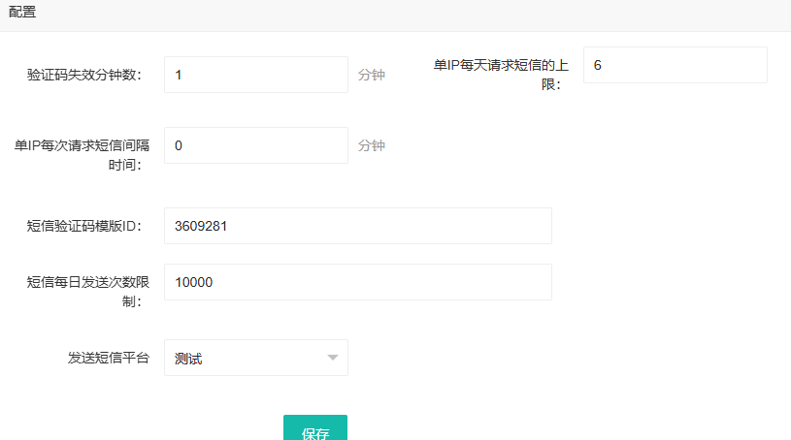

13 |  | 运营管理-配置管理-邮件配置 | 新增单IP每次请求间隔时间配置-保存与校验 | 已登录账服后台 | 1. 进入【运营管理】->【配置管理】->【邮件配置】页面。 2. 找到“单IP每次请求间隔时间”配置项。 3. 重复执行用例11和12的操作步骤。 | 邮件配置页面的“单IP每次请求间隔时间”配置项保存和输入校验行为与短信配置页面完全一致。 | Pass

14 |  | 报表-短信请求频率记录-导出 | 导出字段一致性 | 短信IP请求记录详情存在数据 | 1. 进入【报表】->【短信及邮件请求频率记录】->【短信IP请求记录】->【详情】 2. 点击导出。 | 导出列表与后台列表一致 | Pass
15 |  | 报表-邮件请求频率记录-导出 |  | 邮件IP请求记录详情存在数据 | 1. 进入【报表】->【短信及邮件请求频率记录】->【邮件IP请求记录】->【详情】 2. 点击导出。 |  | Pass
16 |  | 客户端请求限制 | 短信请求-触发间隔时间限制 | 1. 已登录账服后台，在【短信配置】中将“单IP每次请求间隔时间”设置为“1”分钟。 2. 使用某个IP（如测试电脑IP）在前端（如注册页面）成功请求一次短信验证码。 | 1. 在第一次请求成功后，等待30秒，再次点击“获取验证码”。 2. 观察前端提示。 3. 等待至第一次请求后超过1分钟，再次点击“获取验证码”。 | 1. 第二次请求（间隔30秒）时，前端弹出提示：“当前IP请求过于频繁，请1分钟后再试”。 2. 验证码不会发送。 3. 等待超过1分钟后，再次请求成功，验证码正常发送。 | Pass

17 |  |  | 邮件请求-触发间隔时间限制 | 1. 已登录账服后台，在【邮件配置】中将“单IP每次请求间隔时间”设置为“1”分钟。 2. 使用某个IP在前端（如注册页面）成功请求一次邮件验证码。 | 1. 在第一次请求成功后，立即再次点击“获取验证码”。 2. 观察前端提示。 3. 等待至第一次请求后超过1分钟，再次点击“获取验证码”。 | 1. 第二次请求（立即）时，前端弹出提示：“当前IP请求过于频繁，请1分钟后再试”。 2. 验证邮件不会发送。 3. 等待超过1分钟后，再次请求成功，验证邮件正常发送。

